Settings & Frame
1.在Visual Studio中进行任何操作后，点击'BUILD' -->'Rebuild Solution'，在右下角显示'Rebuild All succeeded'，此时在Debug文件中将会重新生成Demo(包含如下5个文件).
强调：Demo路径在\\sasha003\secure\SCM\SH_Customs
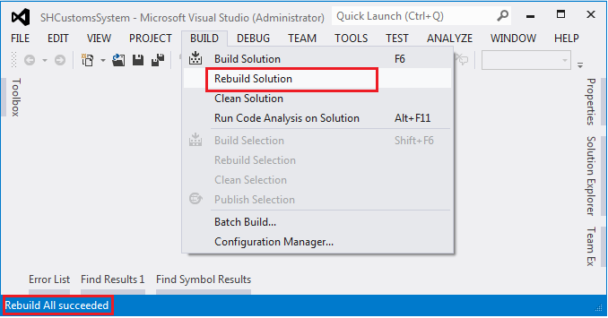

 |  |  |  |  | 1-(1)

 |  |  |  |  | 1-(2)

 |  |  |  |  |  |  | 1-(3)

ConfigSettings.txt文本文件打开之后的内容是1(3)：
①代表的是连接SH_Customs Database的配置信息；
②代表的是连接SH_Customs_OPM Database的配置信息； (这个是专门给YuYang搜集从OPM获取12个BOM Basic Columns使用的)
③代表的是连接OPM的配置信息； (两个地方使用：一个是BOM中获取Batch No明细；另一个是GongDan List中清除还没有closed的Batch No)
④代表的是连接ESS的配置信息； (这个专门用来判断Order Fulfillment Historical Data中哪些ESS/LINE在ESS中已经closed了)
强调：这个文件的名称，里面的格式以及顺序是固定不变的；如果相关数据库的配置信息有变更，只需要将对应的数据update就好了，这样设计是方便维护；
说明：这个文件对应的source code是ConfigSettings.cs

2.为了确保每个用户的账户安全，登入密码使用加密密码.
当用户忘记密码或者重新设置新密码，都可以通过这个exe文件找到原始密码或者获取新的加密密码.
强调：exe文件路径在CN02-18X5BX1服务器上面；C:\Backup SH Customs Database\Cryptography.exe
说明：在①中输入原始密码，点击'Encrypt'按钮将在②中得到加密密码；
说明：在①中输入加密密码，点击'Decrypt'按钮将在②中得到原始密码；
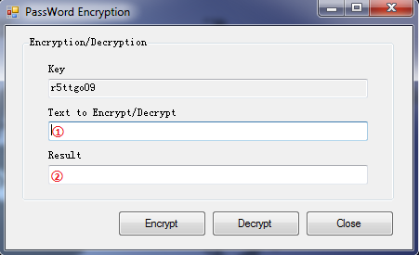

 |  |  |  | 2-(1)

3.自动备份数据库.
强调：备份的SH_Customs_20140113_121504.bak文件路径在CN02-18X5BX1服务器上；C:\Backup SH Customs Database\Backup File；需要每个季度清理备份来释放空间；
强调：自动备份的exe文件路径在CN02-185BX1服务器上；C:\Backup SH Customs Database\BackupSHCustomsDatabase.exe
强调：自动备份的source code路径在CN02-18X5BX1服务器上；C:\Backup SH Customs Database\Source Code\Backup SH Customs Database
强调：SH Customs System源代码路径在CN02-18X5BX1服务器上；C:\Backup SH Customs Database\Source Code\SH_Customs_System
说明：下图左边是设置自动备份的存储过程的路径；右边就是对应的创建存储过程的源代码，请确保存储过程路径和存储过程名称固定不变.
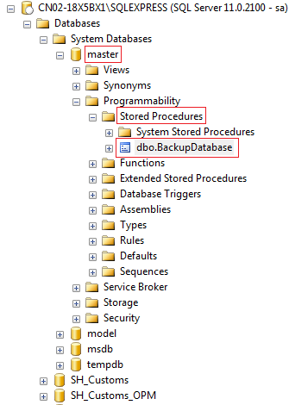

 |  |  |  | USE [master]
 |  |  |  | GO |  | 3-(2)
 |  |  |  | SET ANSI_NULLS ON
 |  |  |  | GO
 |  |  |  | SET QUOTED_IDENTIFIER ON
 |  |  |  | GO
 |  |  |  | CREATE PROC [dbo].[BackupDatabase]
 |  |  |  | @db_name sysname
 |  |  |  | @bk_path NVARCHAR(1024)
 |  |  |  | AS
 |  |  |  | IF ISNULL(@db_name,'')=''
 |  |  |  | SET @db_name=db_name() ;

 |  |  |  | DECLARE @dt VARCHAR(50) ;
 |  |  |  | SET @dt=@db_name+'_'+CONVERT(VARCHAR(8) , GETDATE() ,112)+'_';
 |  |  |  | SET @dt=@dt+REPLACE(CONVERT(VARCHAR(10) ,GETDATE() ,108),':','')

 |  |  |  | IF RIGHT(@bk_path,1)<>'\'
 |  |  |  | SET @bk_path=@bk_path+'\';
 |  | 3-(1) |  | EXEC ('BACKUP DATABASE ['+@db_name+'] TO DISK='''+@bk_path+@dt+'.bak'' WITH FORMAT');
 |  |  |  | GO

强调：自动备份的task schedule是，点击'Control Panel' --> 'Administrative Tools' --> 'Task Scheduler' --> 'Task Scheduler Library' --> 'Backup SH Customs Database'
然后在'Action'中映射到对应自动备份的exe文件；在'Trigger'中设置备份计划，目前是12:15PM and 6:00PM一天两次备份计划

4.系统架构图，总共有RM Receving, BOM, GongDan(OF), BeiAnDan(Drools BeiAnDan & PingDan), Report 5大模块.
列举出下图中每个操作对象一一对应源代码中的操作界面.
 | Main Frame
 | 4-(1) |  |  |  | mapping --> LoginForm.cs --> MainForm.cs

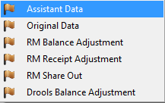
 | Basic Info. |  | mapping --> AssisDataForm.cs mapping --> OrigDataForm.cs mapping --> RMBalanceAdjustmentForm.cs mapping --> RMPurchaseAdjustmentForm.cs mapping --> RMShareOutForm.cs mapping --> DroolsBalanceAdjustmentForm.cs
 | 4-(2)

 | BOM |  | mapping --> GetBatchDataForm.cs mapping --> GetBomDataForm.cs mapping --> GetCustomsBomForm.cs mapping --> TotalBomDataForm.cs
 | 4-(3)

 | GongDan |  | mapping --> GetGongDanDataForm.cs mapping --> GetCustomsGongdanForm.cs mapping --> TotalGongDanDataForm.cs
 | 4-(4)

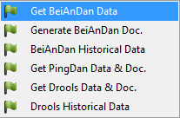
 | BeiAnDan |  | mapping --> GetBeiAnDanDataForm.cs mapping --> GetCustomsBeiAnDanForm.cs mapping --> TotalBeiAnDanDataForm.cs mapping --> TotalPingDanDataForm.cs mapping --> GetDroolsDataDocForm.cs mapping --> TotalDroolsDataForm.cs
 | 4-(5)

 | Report Info. |  | mapping --> RMUnionQuery.cs mapping --> SummaryReportsForm.cs mapping --> DataConversionForm.cs
 | 4-(6)

 | OF |  | mapping --> GetGongDanListForm.cs mapping --> EditBeiAnDanForOF.cs
 | 4-(7)

Basic Info.
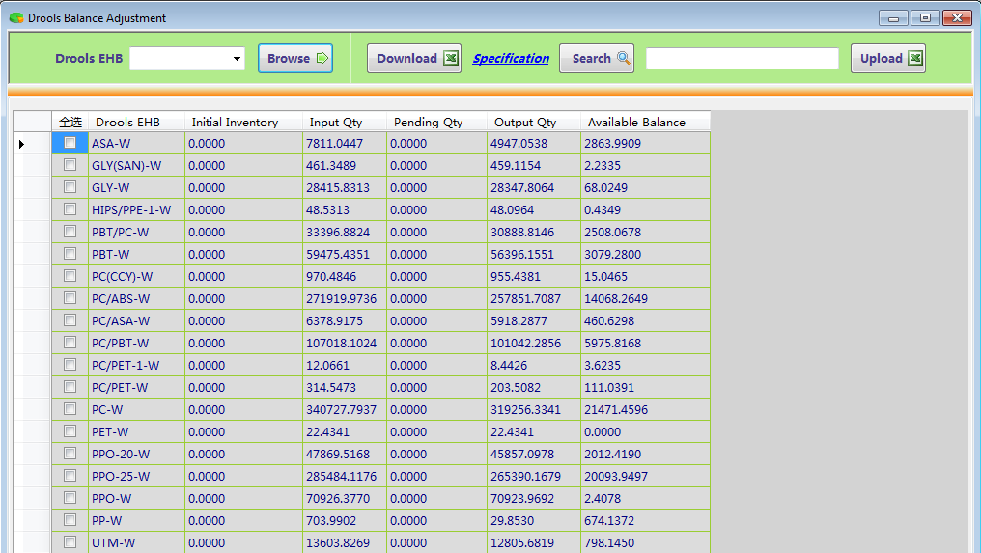
1. Assistant Data interface
(1).下拉框中除了RM_Receving之外的其他对象，在上传文件的时候，系统首先删除原来的数据，再插入上传的新数据；
(2).下拉框中RM_Receving对象，在上传文件时候，是直接将数据插入到C_RMPurchase表中；如果有重复的Item No & Lot No存在，系统将弹出提示框告知用户重复数据明细，并拒绝上传；
同时判断Customs Rcvd Date是否为日期格式的数据，如果不是的，就不对C_RMBalance表进行任何操作；
如果是的，通过RM Customs Code & BGD No去判断C_RMBalance表中是否存在相同Key，如果不存在，就插入相应的PO Invoice Qty；如果存在，就更新对应的value;
 |  |  |  |  |  |  |  | 1-(1)

2. Original Data interface
(1). 界面图标分别表示新增、修改、保存、取消、删除、查询和下载；
(2). 下拉框中Chinese Description、PC Item、Finance Price这三个对象只有查询和下载的功能；
因为这三个对象在Assistant Data interface中可以通过上传完成更新工作；
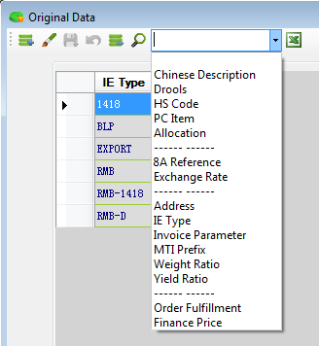
 |  |  |  | 2-(1)

3. RM Balance Adjustment interface
这个界面除了查询和下载RM Balance数据的功能之外，主要是在take stock之后通过上传来实现批量更新数据；
Upload'按钮的功能是：更新C_RMBalance表中Customs Balance和Available RM Balance两个columns的value；同时将调整的信息插入到C_RMBalanceAdjustment表中作为日志保存；
说明：在B_UserInfo表中'Group'字段中的值是'RM'或者'ADMIN'，才有权限使用上传功能去更新C_RMBalance表；
强调：在更新C_RMBalance表之前，要确保GongDan没有执行approve操作，BeiAnDan没有执行2nd Release操作；
 |  |  |  |  |  |  |  | 3-(1)

4. RM Receiving Adjustment interface
(1). 点击'Upload'按钮，系统弹出一个提示框让用户选择：一个是批量更新Customs Rcvd Date；另一个是批量更新凭单ID、凭单Status和卡口过机时间三个字段；
说明：数据库中将Customs Rcvd Date这个字段设置为文本格式，因为对应的value会有'排队等待、比对数据未到'等内容，不一定是日期格式的数据；
 | 其中，批量更新Customs Rcvd Date也有三种逻辑：系统是根据这个字段中包含'/'符号来判断是否为日期格式的数据
 | [1].如果原来的Customs Rcvd Date是非日期格式的数据，要更新的也是非日期格式的数据，系统只会在C_RMPurchase表中更新这个字段，其他不变；
 | [2].如果原来的Customs Rcvd Date是日期格式的数据，要更新的也是日期格式的数据，系统同样只会在C_RMPurchase表中更新这个字段，其他不变；
 | [3].如果原来的Customs Rcvd Date是非日期格式的数据，要更新的是日期格式的数据，系统在C_RMPurchase表中更新这个字段的同时，也要操作C_RMBalance表；
 | 如果对应的RM Customs Code和BGD No组合的Key在C_RMBalance表中不存在，插入相应的PO Invoice Qty；如果存在，只是需要更新对应的值；
 | 说明：如果原来的Customs Rcvd Date是日期格式的数据，要更新的是非日期格式的数据，这种情况不允许发生；
 |  |  |  |  |  |  |  | 4-(1)

(2). 'Adjust Type'下拉框中，'Edit-Other'代表除了Item No、Lot No、RM Customs Code、BGD No和Customs Rcvd Date5个字段之外的其他columns可以修改；
'Edit-BGD'代表只能修改BGD No；'Cancel'代表删除这一行的数据；
当选择好调整类型，点击'Adjust'按钮的时候，系统会根据下面表格中列举的逻辑来执行操作 |  |  |  |  |  |  | 4-(2)
 | User Actions |  | System Actions
 | Edit RM Receipt |  | RM Receiving Table |  | RM Balance Table | BOM History Table

 | 1 | Edit Non-Key columns | Update RM Receipt |  | Update QTY if revised | Update Currency or CIF Price if revised

 |  |  |  |  |  | because they will affect Price Checking

 | 2 | Edit BGD No. | a) 删除 Old RM Receipt |  | 扣除 RM Receipt Qty | Update BGD No.

 |  | 不管 BOM 是否产生 GD | b) 插入 New RM Receipt |  | Add RM Receipt QTY

 | 3 | Cancel RM Receipt | a) 删除 RM Receipt |  | 扣除 RM Receipt Qty | _ _

 | 3.1 | 对应的 BOM 没有产生 GD
 |  |  | b) User has to Cancel BOM, Create new BOM and submit to SH Customs

 | 3.2 | 对应的 BOM 已经产生 GD | 理论上不存在这种情况发生. 因此, 如果对应的 BOM 已经产生 GD, system 便不应允许 "Cancel RM Receipt" 的使用

5.RM Share Out interface
左上方是相应的新增、修改、保存和删除的功能；
(1).其中对于新增和修改操作对C_RMBalance表的影响有三种逻辑：
[1].当备案时间(BeiAnDan Date)和放行日期审核时间(Customs Release Date)都是空白的，系统通过原料备件号(RM Customs Code)和进境备案单号(BGD No)关联
到C_RMBalance表，将净重(New Weight)添加到SharingRM Qty字段；
[2].当备案时间不是空白的，放行日期审核时间是空白的，系统通过原料备件号和进境备案单号关联到C_RMBalance表，去更新SharingRM Qty字段；
同时，还会从Available RM Balance字段扣减净重的数量；
[3].当备案时间和放行日期审核时间都不是空白的，除了要操作上述[2]的内容，还会从Customs Balance字段中扣减净重的数量；
(2).其中对于删除操作对C_RMBalance表的影响有两种逻辑：
[1].当备案时间为空白的时候，系统通过原料备件号和进境备案单号关联到C_RMBalance表，从SharingRM Qty字段中扣减净重的数量；
[2].当备案时间不为空白的时候，系统通过原料备件号和进境备案单号关联到C_RMBalance表，去更新SharingRM Qty字段的同时，需要将净重的数量添加到Available RM Balance字段中；
说明：当放行日期审核时间不为空白的，那系统将提示不能再删除；
强调：在这个界面进行的新增、修改和删除操作，如果对C_RMBalance表有影响，请确保工单没有执行Approve操作，备案单没有执行2nd Release操作；
 |  |  |  |  |  |  |  | 5-(1)
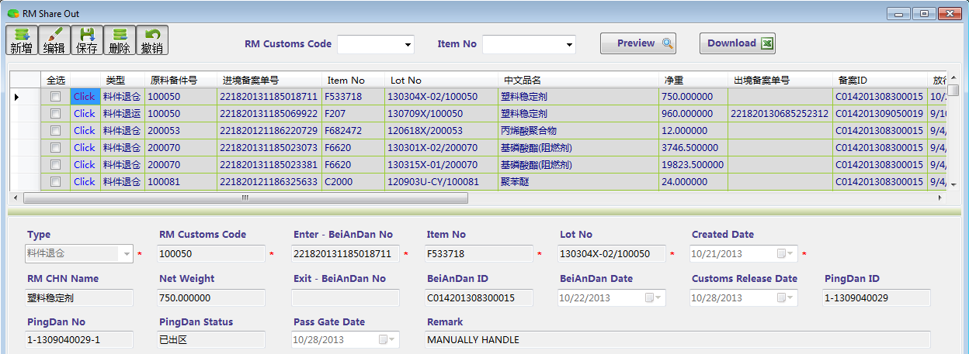

6.Drools Balance Adjustment interface
这个界面除了查询和下载Drools Balance数据的功能之外，主要是在take stock之后通过上传来实现批量更新数据；
Upload'按钮的功能是：更新C_DroolsBalance表中Initial Inventory和Available Balance两个columns的value；同时将调整的信息插入到C_DroolsBalanceAdjustment表中作为日志保存；
说明：在B_UserInfo表中'Group'字段中的值是'DROOLS'或者'ADMIN'，才有权限使用上传功能去更新C_DroolsBalance表；
强调：在更新C_DroolsBalance表之前，要确保BeiAnDan没有执行2nd Release操作；
 |  |  |  |  |  |  | 6-(1)

BOM
1.Get Batch Data interface
(1).通过输入天数或者直接列出Batch No，得到从OPM抓取出来的12个Basic Columns(思路和Macro一致)，并保存到M_DailyBOM表中：
Batch Path, Actual Start Date, Actual Close Date, Batch No, FG No, Line No, FG Qty, Item No, Lot No, Inventory Type, RM Category, RM Qty
(2).点击'Save OPM Data'按钮，可以将这些从OPM获取的数据全部保存到SH_Customs_OPM数据库中；这个功能主要是为Yuyang设计的，方便日后Recon使用；
(3).使用"Import Batch'按钮上传数据的背景：就是已经生成了相同FG EHB的BOM，并且产生GongDan数据甚至BeiAnDan数据，但是发现这个BOM有错误，无法撤销；
此时就需要将以前的BOM冻结，然后手动准备这12个Basic Columns Data上传；
说明：请确保上传的Batch No和BOM中已经存在的这个是一致的，这样系统在上传的过程中会自动为这个Batch No添加后缀(N1, N2, N3,,,)来区分；
 |  |  |  |  | 1-(1)
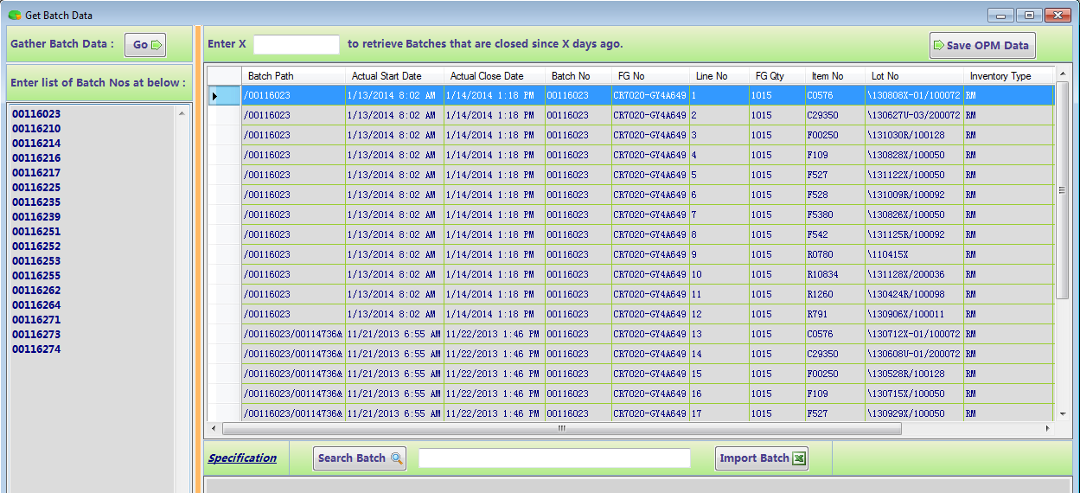

When a Batch No followed a different Batch No + "&", it means that the BOM is Repack in OPM Data;
When a Batch No followed a different Batch No + "#", it means that the BOM is Repack in BOM Historical Data;
When a Batch No followed a different Batch No + "&" + a different FG No, it means that the BOM is Recycle in OPM Data;
When a Batch No followed a different Batch No + "#" + a different FG No, it means that the BOM is Recycle in BOM Historical Data;
1-(2) |  | 1-(3) | 1-(4) | 1-(5)
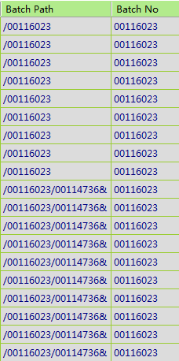 |  | 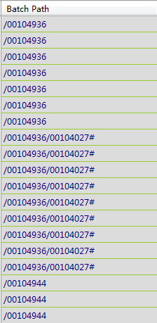 | 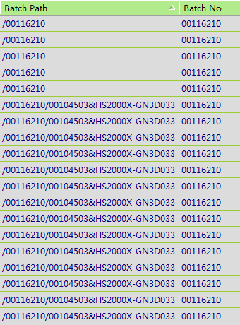 | 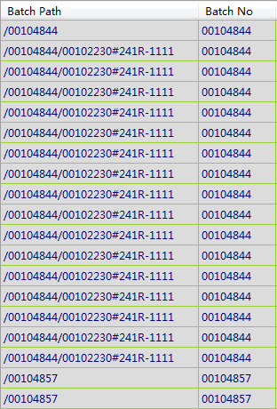

2. Get BOM Data interface
(1). '1.&2.Check'按钮的功能是：首先计算出Total Input Qty和Drools Qty的结果；其次就是比较Total Output Qty和Total Input Qty的大小；
最后就是得到Total Output Qty除以Total Input Qty的结果范围是否在Yield(0.8~1)这个区间；
(2). 'Extract Combine'按钮的功能分四个阶段：
[1]. 得到BOM master table中的Order Price、Order Currency、Qty Loss Rate、HS Code和CHN Name；
其中Order Price和Order Currency又分为三种情况获得：
 | ● 通过Batch No=Substring(LotNo, 1, 8)在A_eShipment表中找到对应的External Price和Curr；
 | ● 通过FG No=Substring(PartNo, 1, LEN(PartNo) - 4)在A_eShipment表中找到最小的External Price和对应的Curr；
 | ● 通过FG No的前缀代表Grade到B_FinancePrice(Class3)表中找出对应的Order Price，Curr默认为USD；
[2]. 得到BOM detail table中的RM Customs Code、BGD No、RM Price、RM Currency、Drools EHB、Goods Type和Consumption；
[3]. 优化Consumption，确保每个Batch No下面的Consumption之和等于1；
系统是通过视图V_QueryConsumption来检查的；如果有发现小于1的，就用最小的consumption来补齐差值；如果大于1的，就用最大的consumption来减少差值；
[4]. 得到Total RM Cost(USD)字段的值；
(3). '3.Check'按钮的功能是：主要是检查MTO订单的Total RM Cost(USD)字段和FG Qty* Order Price之间的大小；这个功能只是提示user，所以可以忽略；
(4). 'Upload'按钮的功能是：通过上传的数据信息中，将出现的Batch No从M_DailyBOM表单中删除，再将上传的文件插入到这个表中，通过此方法来更新以前存在的数据；
说明：可以在点击'Extract Combine'按钮前后上传文件；点击之前，上传文件格式主要是12个Basic Data，点击之后，上传文件就要包含所有字段；
(5). 右键属性中(如下图)'Blank Filter这个筛选功能很重要，主要是在点击'Extract Combine'按钮获取所有字段之后需要检查的功能；
强调：Order Price 为零，RM Currency、RM Customs Code、BGD No、HS Code、Drools EHB和Goods Type为空的，这些对应的数据将全部筛选出来；
说明：出现上述没有数据的可能原因有从OPM抓取出来的Lot No格式不正确导致的，也有可能是Basic Table如B_HS、B_Drools、B_FinancePrice等表中没有及时更新相关数据导致的；
解决办法：[1]. 及时检查Basic Table并更新最新数据；[2]. 通过下载出错的Batch No，手动在Excel修改好再上传更新；
[3]. 筛选出错的LotNo，点击右键属性中'Modify LotNo'，弹出下图提示框，输入正确的Lot No来更新数据；(如果执行[1]和[3]，需要再次点击前三个按钮来重新生成BOM数据)
 |  |  |  |  | 2-(1)
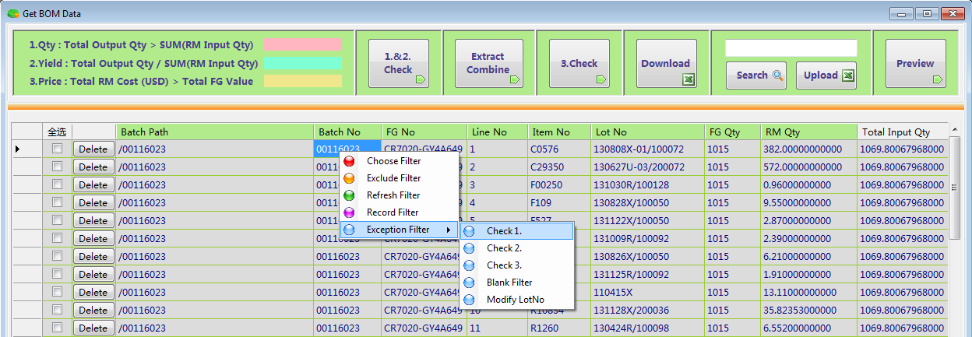

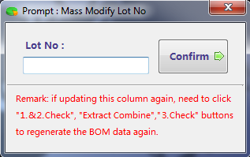

3. Generate BOM Document interface
(1). 点击'Consumption'按钮、'Original Goods'按钮显示对应的数据，点击'Download'按钮得到对应的Document；
说明：请不要点击'Check Duplicate BOM'这个link(节约操作时间)；当上传文件在海关中提示有重复的备件号之后，再点击这个link，此时系统就会查找BOM Historical Data，
将找到的对应BOM In Customs更新到M_DailyBOM表单中；最后重新生成下载文件，此时系统自动用BOM In Customs字段来替代现有的成品备件号和物料备件号；
(2). 'Approve'按钮的功能是：从Get Batch Data interface、Get BOM Data interface到当前界面的操作，都是在M_DailyBOM表单中进行；
[1].将BOM master data插入到C_BOM表中；[2].将BOM detail data插入到C_BOMDetail表中；
[3].同时将当前界面中的数据插入到E_Consumption表和E_OriginalGoods表中；[4].从M_DailyBOM表中删除对应的Batch No明细数据；
 |  |  |  |  | 3-(1)
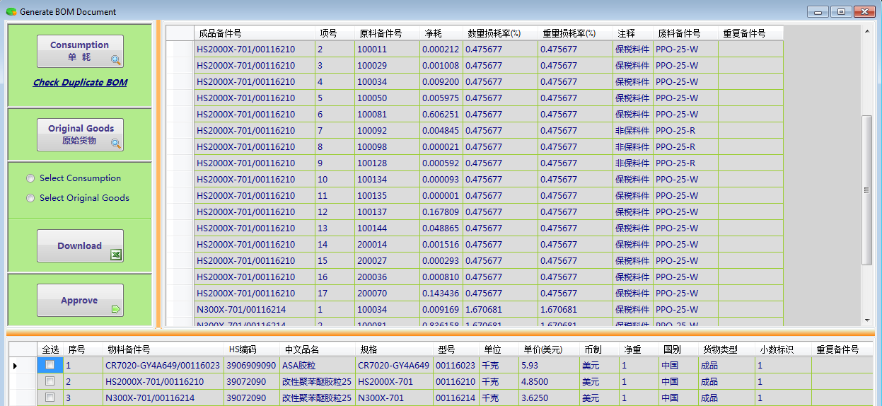

4. BOM Historical Data interface
这个界面的主要功能是下载、删除和冻结某个BOM数据；
(1). 删除功能：当'Master Table'中对应字段'GongDan Used Qty'大于零，系统会提示user不能进行删除操作，原因是已经产生了工单数据；
主要是将对应的BOM数据明细从C_BOM表、C_BOMDetail表、E_Consumption表和E_OriginalGoods表中删除；
(2). 点击'Mater Table'表格中的'Freeze'字段，系统会提示将对应的BOM冻结或者解冻；如果是冻结状态，那对应的BOM就不能再产生工单数据；
 |  |  |  |  | 4-(1)

OF & GongDan
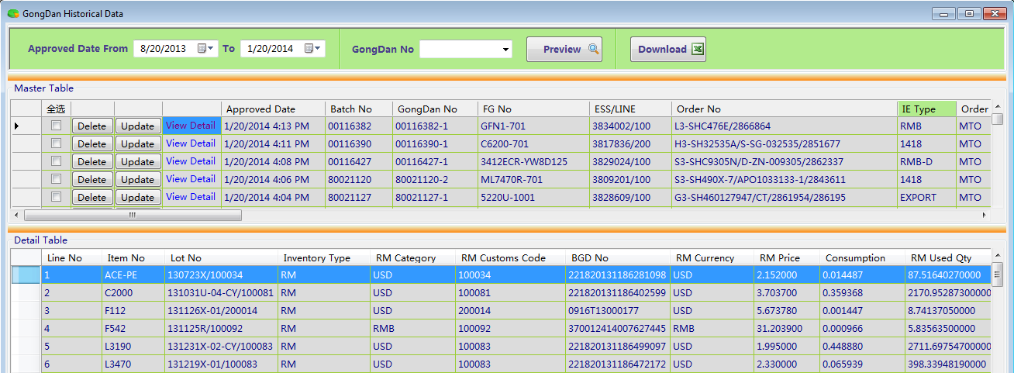
1. Get GongDan List interface
(1). 'Gather List'按钮的功能是：[1]. 首先是通过V_GatherGongDanList_MTO这个视图来生成对应MTO类型文件；
● remove the data have been in B_MTI_Prefix table, according to MTI Prefix & Remark to sift and Type = 'OF'；
● use txt_order_key instead of blank ESS/LINE, according to MTI Prefix in B_MTI_Prefix table and Type = 'ESS'；
● remove the data that the relative Batch No and ESS/LINE already in B_OrderFulfillment table;
[2]. 接着通过V_GatherGongDanList_MTI视图来生成对应MTI类型文件，并且将两个视图合并在一起；
强调：在V_GatherGongDanList_MT这个视图中如果有相关的ESS/LINE没有显示出来，就是在A_eShipment_MTI这个表中对应的OPM SO字段
在A_eSchedule表中txt_order_key字段中不匹配导致的；(user通过上传A_eShipment_MTI类型数据时常发生的情况)
[3]. 如果对应的Batch No在OPM中还没有Closed或者根本没有创建，就删除对应的数据；
[4]. 通过V_QuerySUMGongDanQtyByEssLine视图中的ESS/LINE查找工单中已经产生的GongDan Qty是否大于对应的Order Qty，如果是的，就需要删除对应数据；
[5]. 更新IE Type、Destination、Oder Price字段；创建GongDan No字段(注意Batch No exist the possibility of duplication，所以需要检查工单号的后缀)；
(2). 'Check 1.&2.'按钮和'Check3'按钮，如果发现有异常出现，user必须处理，不能放行到工单；
(3). 'Upload'按钮，如下图有筛选功能，其中'Insert the new data'这个情况主要是针对加急单或者scrap sales的订单，按照指定的格式上传(目前user就只用这个方法来实现上传)；
如果有重复的Batch No & ESS/LINE已经存在，系统会弹出下图提示框告知user；
(4). 'Gather List'按钮和'Upload'按钮的功能都是将新产生的数据显示在当前界面；只有点击'Generate List'按钮才将对应的数据保存到M_DailyGongDanList表单中；
如果对应的字段中没有值存在，系统会自动pending对应的这一行数据；同时，会将新产生的Batch No和ESS/LINE插入到B_OrderFulfillment表中保存；
 | 1-(1)
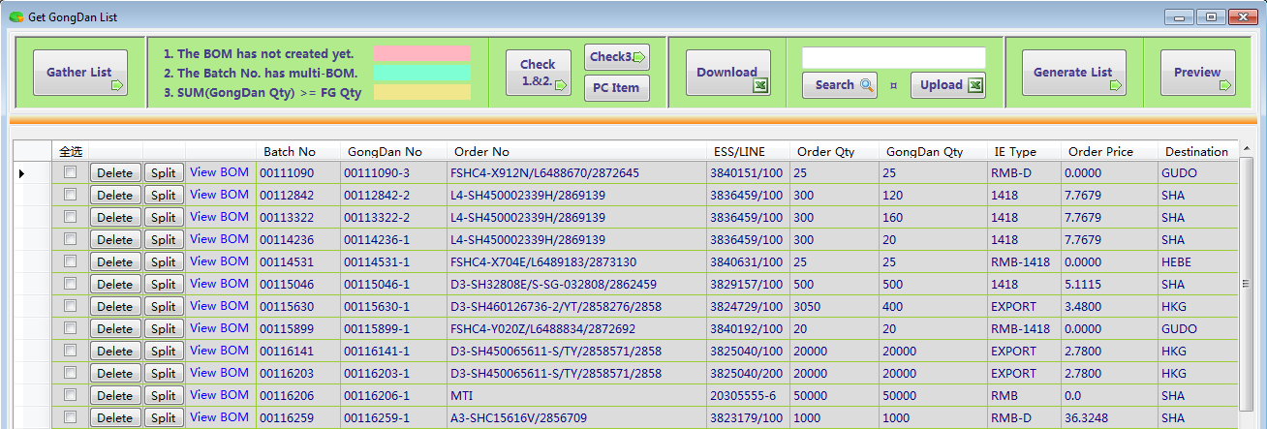

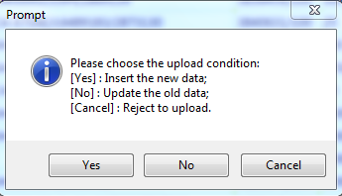
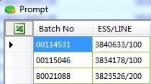

2. Get GongDan Data interface
(1). 'Gather Data'按钮的功能是：[1]. 通过V_QueryGongDanByList视图来抓取M_DailyGongDanList中所有的OF数据，并通过Batch No关联C_BOM和C_BOMDetail表获取其他相关字段；
[2]. 通过V_QueryGongDanByListMid视图再次关联表M_DailyGongDanList来获取Total RM Qty、Total RM Cost和Order Price字段；
[3]. 最后将所有数据保存在M_DailyGongDan表单中；并且需要更新C_BOM表中对应的GongDan Used Qty字段；
(2). 'Check2'按钮就是检查当前产生的工单明细中是否存在2nd Release Date为空的；如果有，要么就需要在RM Receiving界面中将对应时间更新进去，
要么就需要更换一个Lot No来替代对应的BGD No和RM Customs Code；
(3). 'Check3'按钮是检查是否存在Negative RM Balance的情况；这个是当前界面乃至整个系统中最重要的环节；如果有扣负产生，
[1]. 要么更换一个Lot No(此方法比较常用)；[2]. 要么需要在现有的BOM为基础的条件下，多添加一条数据，来作为新的BOM；再重新生成这个工单；以前的BOM就可能冻结掉；
当[1]发生时，需要点击数字表格中'Update'按钮，来更新Lot No、Old Item No、Old Lot No和Remark四个字段；
强调：此时系统会自动去更新Lot No、RM Customs Code、BGD No、RM Category、RM Price、RM Currency、Total RM Cost和Drools EHB这8个字段；
特别是Drools EHB字段的更新逻辑：SH Customs would change the Drools EHB from '-R' to '-W' in BOM, not comply the rule(FG CHN Name & RM Category --> map Drools EHB)
once negative RM Balance happen herein, first to check the old data of RM Category and Drools EHB, verify whether comply the rule, if not, ensure Drools EHB unchanged;
当[2]发生时，需要点击数字表格中'Update'按钮，来更新Remark和IsNewLine两个字段(请在新增加的那一行标记)；
关于[1]和[2]的操作，同时都会在C_GongDanAdjustBGD表中作为log记录下来；
(4). 数字表格中'Delete'按钮时将当前界面中对应的一个工单从M_DailyGongDan表中删除，同时将对应的Batch No和ESS/LINE从B_OrderFulfillment表中删除；
并且在C_BOM表中从GongDan Used Qty字段扣减掉工单的数量；
(5). 'Upload'按钮功能，就目前主要是通过'Download'按钮下载对应的工单明细数据，微调RM Used Qty字段的值(与海关不吻合时)，然后再上传更新生成对应的GongDan Document；
 | 2-(1)

3. Generate GongDan Document interface
(1). 点击'GongDan'按钮，按照海关需要的格式，生成对应的表单；勾选右边列表中的工单明细，再点击'Download'按钮下载GongDan Document；
(2). 切记在GongDan Document上传成功之后，再点击'Approve'按钮，其功能主要是：
[1]. 将GongDan master data插入到C_GongDan表中；[2]. 将GongDan detail data插入到C_GongDanDetail表中；
[3]. 同时将当前界面中的数据插入到E_GongDan表单中；[4]. 从M_DailyGongDan表中将相关工单全部删除；
[5]. 通过RM Customs Code和BGD No将RM Used Qty更新到C_RMBalance表中，对应Available RM Balance和GongDan Pending两个字段；
强调：在保存[1]之前，首先需要check the GongDan that IE Type = RMB、Consumption > 0、all of RM Category are USD，此时需要将IE Type改成RMB-1418 or RMB-D；
● 通过工单的Grade在B_Allocation表中获取的IsAllocated = False，那对应的是RMB-1418；
● 通过工单的Grade在B_Allocation表中获取的IsAllocation = True，并且对应工单的数量小于等于1吨，那么IE Type = RMB-D；否则还是RMB-1418；
 | 3-(1)

4. GongDan Historical Data interface
这个界面的主要功能是下载、删除和修改对应工单的IE Type；
其中删除功能：当'Master Table'中对应字段'BeiAnDan Used Qty'大于零，系统会提示user不能进行删除操作，原因是已经产生了备案单数据；
● 首先从C_BOM表单的GongDan Used Qty字段中扣减掉工单的数量；
● 其次从C_RMBalance表单中的Available RM Balance字段和GongDan Pending字段中按照RM Customs Code和BGD No来扣减对应的RM Used Qty的数量；
● 最后将对应的GongDan数据明细从C_GongDan表、C_GongDanDetail表、E_GongDan表和B_OrderFulfillment表中删除；
其中编译功能：系统唯一允许修改对应工单的IE Type；
 | 4-(1)

BeiAnDan & PingDan
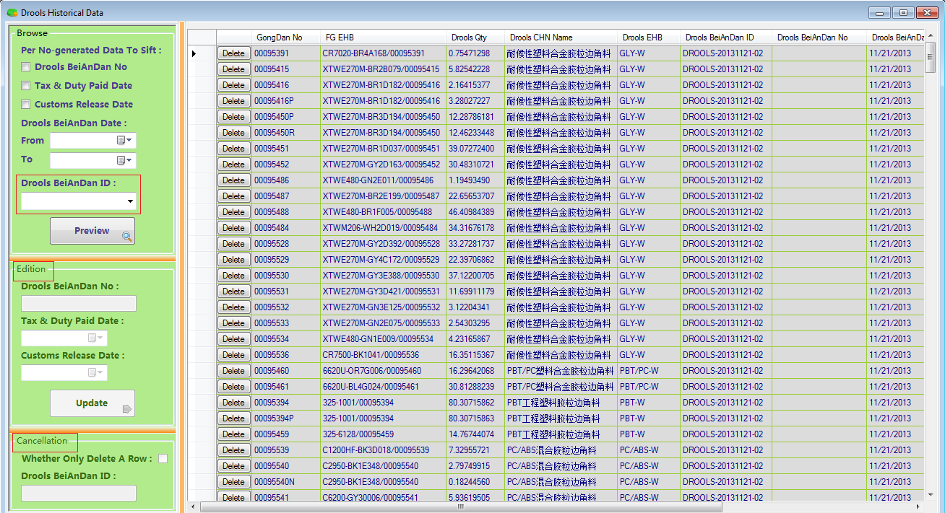
1. Get BeiAnDan Data interface
(1). 'Gather Data'按钮的功能：[1]. 首先选择IE Type类型，系统通过usp_GatherDailyBeiAnDanByIEType存储过程
从C_GongDan表和C_GongDanDetail表中抓出满足相同IE Type，并且BeiAnDan Used Qty = 0的所有数据；
[2]. 接着系统需要计算Group ID、Selling Amount(USD)和IE Rev Amt三个字段的值；
● IE Rev Amt字段主要是针对IE Type = RMB，Order Category = MTI的数据，此时通过Grade到B_FinancePrice中找到Class3的单价乘以工单数量得到成品售价；
● Group ID根据IE Type不同，表现形式也不同；1418 / RMB-1418 / RMB-D的Group ID每次获取的结果都是保持一致；BLP / EXPORT的Group ID每次获取的结果是逐渐递增；
RMB的Group ID每次获取的结果是需要通过分组的(和Macro的逻辑一致，通过打分机制获取最小分组)；
[3]. 最后将数据插入到M_DailyBeiAnDan表中，并且在C_GongDan表中更新对应的BeiAnDan Used Qty字段；
[4]. 当选择IE Type = EXPORT是，下图中'*'符号的按钮，以及'Download'和'Transfer'按钮才能显示使用；
[5]. 下图中Group ID、IE Type、IE Rev Amt、OF Rev Amt、Customs Rev Amt和Remark是可以编辑的；
(2). 'Remove Data'按钮是从M_DailyBeiAnDan表中删除下图中勾选的数据，同时在C_GongDan表中从BeiAnDan Used Qty字段扣减掉对应工单数量；
(3). 'Adjust IEType'按钮功能是从M_DailyBeiAnDan表中删除下图中修改了IE Type的数据，同时在C_GongDan表中更新IE Type的值，而且从BeiAnDan Used Qty字段扣减掉对应工单数量；
(4). 点击'Check Amount'按钮来检查是否存在金额倒挂的情况；如果存在，要在IE Rev Amt字段中填写正确的成品金额，点击'Update Data'按钮将对应值更新到M_DailyBeiAnDan表中；
(5). IE Type = EXPORT时，点击"Preview'按钮出现下图选择浏览的情况；选择[Yes]，系统查找出M_DailyBeiAnDan表中数据；选择[No]，查找出M_PendingBeiAnDan_Export表中数据；
● 'Transfer'按钮是将M_DailyBeiAnDan表中数据移植到M_PendingBeiAnDan_Export表中保存；
● 'Download'按钮和'Upload'按钮是专门为B_PendingBeiAnDan_Export表中hold住的export数据批量下载以及上传更新数据而设计的；
强调：OF team主要是查看M_PendingBeiAnDan_Export表中export的数据，并且编辑其中的OF Rev Amt字段的值；OF team没有必要看M_DailyBeiAnDan表中的任何数据；
 |  | 1-(1)
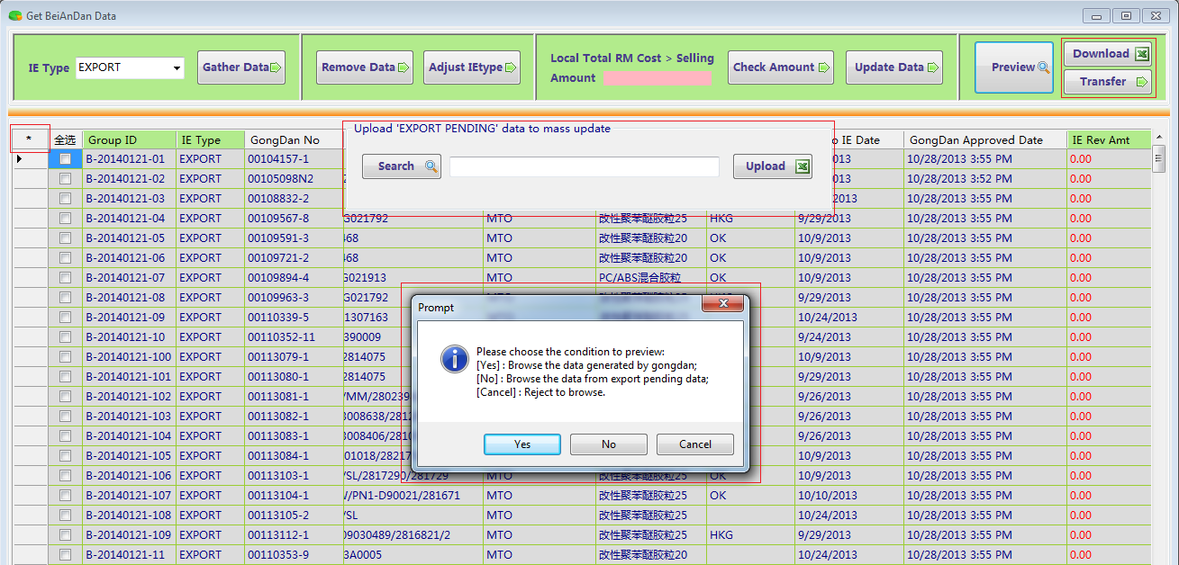

2. Generate BeiAnDan Document interface
(1). 选择IE Type，点击'BeiAnDan'按钮，按照海关document格式从M_DailyBeiAnDan表中抓出数据(Export类型从M_PendingBeiAnDan_Export表中抓数据)
(2). 点击'status'按钮弹出提示框给user选择；当Group ID下拉框中没有数据时，系统默认就是当前界面中所有数据都要update/revoke；
这个按钮的作用就是备注已经生成过doc的数据，当再次点击'Download'按钮时就不再下载此数据；
(3). 当IE Type = RMB时，'report'按钮才能使用，生成6个报表：BOM report、BGD report、GongDan Info report、Application report、Invoice USD report和Invoice RMB report；
(4). 当IE Type = 1418 / RMB-1418 / RMB-D时，在点击'Approve'按钮之前，需要输入BeiAnDan ID和BeiAnDan No；其他IE Type只需要输入BeiAnDan ID；
按钮'Approve'的功能是：[1]. 将M_DailyBeiAnDan表(Export的是M_PendingBeiAnDan_Export表)中数据插入到C_BeiAnDan表中；
[2]. 将界面中选择对应Group ID的数据明细插入到E_BeiAnDan表中；最后删除M_DailyBeiAnDan表(或者M_PendingBeiAnDan_Export表)中对应的数据；
 |  | 2-(1)
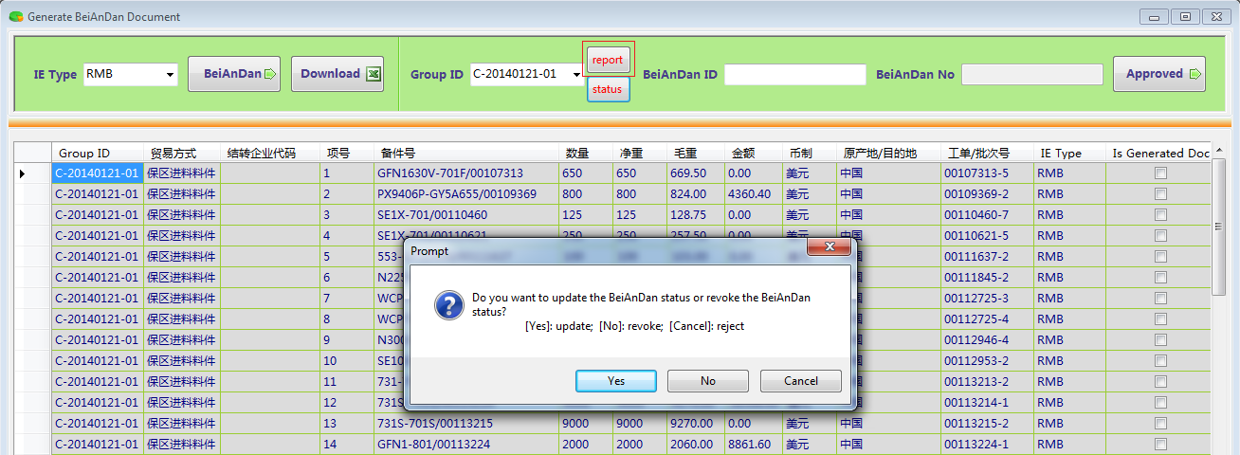

3. BeiAnDan Historical Data interface
当BeiAnDan ID下拉框中有数据时，对应的"Update Data'按钮和'Delete Data'按钮才显示能使用；
(1). 当点击'Update'按钮时，系统会根据BeiAnDan ID将BeiAnDan No、Tax & Duty Paid Date和Customs Release Date更新到C_BeiAnDan表中；
[1]. 当首次更新Customs Release Date时，系统还需要通过BeiAnDan ID收集每个工单中RM Customs Code & BGD No对应的RM Qty的值，然后到C_RMBalance表中
从Customs Balance和GongDan Pending两个字段中扣减掉对应的数量；如果是再次更新Customs Release Date，系统就不再更新C_RMBalance表了；
[2]. 当首次更新Customs Release Date时，系统还需要通过BeiAnDan ID收集每个工单中Drools EHB对应的Drools Qty的值，然后到C_DroolsBalance表中
更新Input Qty和Available Balance两个字段的值；如果是再次更新Customs Release Date，系统就不再更新C_DroolsBalance表了；
(2). 当点击'Delete'按钮时，系统会根据BeiAnDan ID到C_BeiAnDan表中去判断对应的PingDan Used Qty>0；如果存在，就代表已经产生了凭单，就决绝删除；
[1]. 如果没有产生Customs Release Date，系统会从C_BeiAnDan表中通过BeiAnDan ID将相关数据删除；并且在C_GongDan表中将对应的工单数量从BeiAnDan Used Qty字段中扣减掉；
[2]. 如果产生了Customs Release Date，除了执行[1]的操作之外，还需要还原C_RMBalance表中Customs Balance和GongDan Pending两个字段对应的值；
 |  | 3-(1)

4. Get PingDan Data and Document interface
(1). 'Generate PingDan'按钮的功能是：
[1]. 通过usp_GatherDailyPingDanByIEType存储过程来生成凭单数据(主要是从C_BeiAnDan表中抓取已经2nd Release，并且PingDan Used Qty < GongDan Qty的数据)；
[2]. 除IE Type = RMB之外，系统自动生成的Group ID和BeiAnDan ID是一一对应的；IE Type = RMB/MTO，其Group ID是逐一递增的；
[3]. 通过usp_InsertPingDanByIEType存储过程将凭单数据插入到C_PingDan表中，同时在C_BeiAnDan表中根据工单号将PingDan Qty的值更新到PingDan Used Qty字段里；
[4]. 针对IE Type = RMB/MTI，系统将相关数据从C_BeiAnDan表中抓取出来，但是不保存到C_PingDan表中；
● 此时界面中会出现②，并且Group ID和PingDan Qty两个字段是可以手动修改的；同时系统只计算出当前最新的一个Group ID作为起始标准；
● 由于RMB/MTI的工单是可以被拆分成多个凭单的，所以点击'Split'按钮就是实现这个拆分功能；
● 手动输入Group ID和PingDan Qty的值，点击'Save'按钮就将对应的数据保存到C_PingDan表中，并且将对应的PingDan Qty更新到C_BeiAnDan表中的PingDan Used Qty字段中；
(2). 界面中①，当Group ID下拉框中有数据时，对应的'Update'按钮和'Delete'按钮才能显示使用；
[1]. User选择好Group ID，然后不分顺序的输入PingDan ID、PingDan No和Pass Gate Time三个字段的值，然后点击'Update'按钮，就可以将对应数据更新到C_PingDan表中；
[2]. User点击③可以将当前界面的数据下载；其中Sheet2中就是按照海关格式生成的doc，Sheet1中就是可以批量更新这三个字段的数据信息；
当在Sheet1中手动输入完相关信息，在通过点击'Upload'按钮就可以将对应数据更新到C_PingDan表中；
[3]. 点击'Delete'按钮，系统通过usp_DeleteDataForHistoricalPingDan存储过程将对应数据从C_PingDan表中删除，同时将对应的PingDan Qty值从C_BeiAnDan表的PingDan Used Qty字段中扣减；
 |  | 4-(1)

5. Get Drools Data and Document interface
(1). 'Gather Data'按钮的功能是：
[1]. 通过V_GatherDrools视图将C_BeiAnDan表中已经2nd Release，IE Type != RMB，Is Generated Drools = False，Drools EHB是'-W'为后缀的数据全部抓出来；
[2]. 系统将对应的数据通过usp_EditDailyDroolsBeiAnDan存储过程保存到M_DailyBeiAnDan_Drools表中；同时更新C_BeiAnDan表中Is Generated Drools = True；
(2). 点击'Delete Data'按钮就将勾选的数据从M_DailyBeiAnDan_Drools表中删除，同时更新C_BeiAnDan表中Is Generated Drools = False；
(3). 'Gather Doc'按钮的功能是：通过V_GatherDroolsDoc视图将M_DailyBeiAnDan_Drools表中的数据按照海关的格式显示出来；'Download'按钮就是下载对应的Doc；
(4). 点击'Check Balance'按钮去检查当前生成的Drools EHB的数量是否超过了对应C_DroolsBalance表中的Available Balance字段的值；
如果有，就按照(2)的方法删除一部分数据，确保C_DroolsBalance表中Available Balance字段的值不扣负就可以；
(5). 'Approve'按钮的功能是：[1]. 将M_DailyBeiAnDan_Drools表中的数据插入到C_BeiAnDan_Drools表中，同时插入到E_BeiAnDan_Drools表中；
[2]. 并且根据Drools EHB将对应的数量更新到C_DroolsBalance表中的Pending Qty字段里；最后从M_DailyBeiAnDan_Drools表中删除相关数据；
 |  | 5-(1)
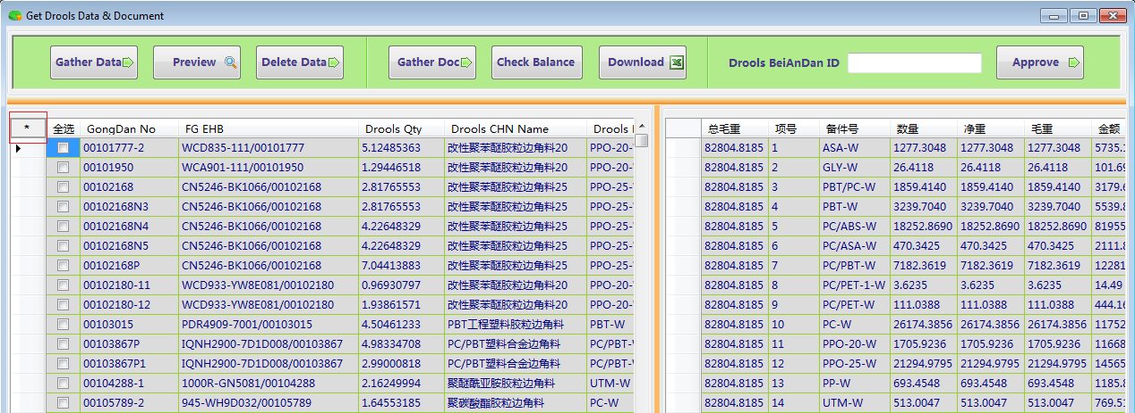

(6). 点击'*'按钮，系统将在当前界面中央弹出5-(2)图；
当前界面筛选的Drools BeiAnDan主要有两种类型： | 5-(2)
[1]. 已经2nd Release，IE Type != RMB，Is Generated Drools = False，
Drools EHB是'-R'为后缀的数据；
[2]. 已经2nd Release，IE Type = RMB，Is Generated Drools = False的数据；

6. Drools Historical Data interface
这个界面的主要功能就是在C_BeiAnDan_Drools表中更新Drools BeiAnDan No、Tax & Duty Paid Date和Customs Release Date三个字段；
当更新Customs Release Date的时候，系统会自动统计不同Drools EHB的数量，并更新到C_DroolsBalance表中的Output Qty(增)、Pending Qty(减)和Available Balance(减)三个字段里；
 |  | 6-(1)

Appendix
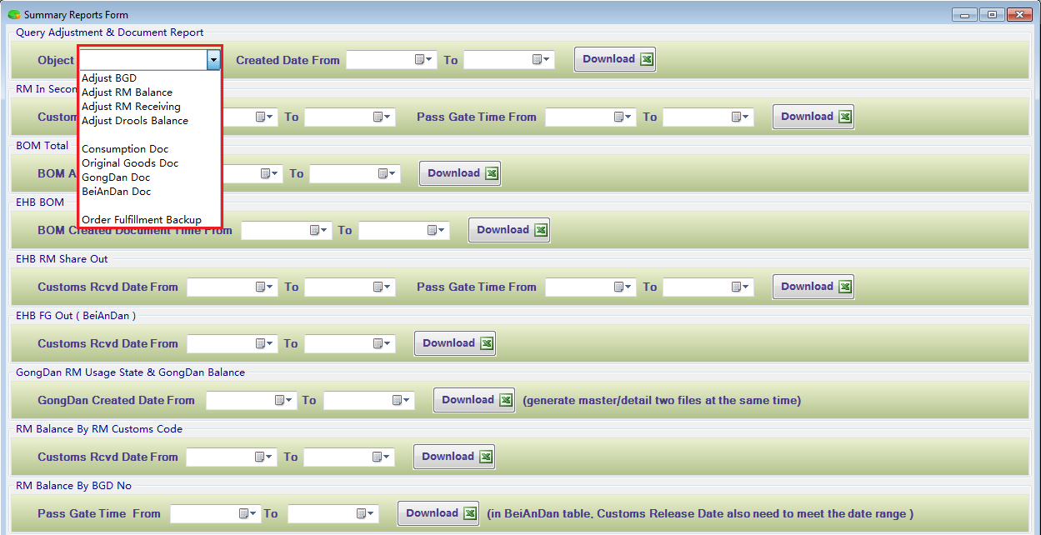
1. 就目前一个月使用这个tool的情况看，user的new requirement已经全部完成并且测试验收了；
在日常的工作中发生的异常，主要是upload to update data引起的，表现在三个方面：
(1). 在Get BOM Data界面中'Upload'功能，user在上传的doc中问题：Line No这个字段不连贯，有跳号的现象发生而报错；
(2). 同样在Get BOM Data界面的'Upload'功能中：FG Qty应该是int类型，user将其改成decimal类型而报错；原因是对应的BOM中存在free sample的数据，
user删除此数据，同时手动调整其他数据出错；
(3). 在Get PingDan Data & Document界面中'Upload'功能，实现批量更新PingDan ID、PingDan No和Pass Gate Time三个字段；
user输入的Pass Gate Time格式不对导致报错；正确的格式形式是：M/d/yyyy

2. 下图是Data Conversion界面中Daily RM Balance Check module；
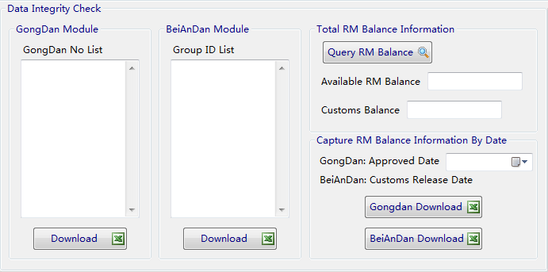

3. 下图是Summary Report界面；
(1). Query Adjustment & Document Report这个报表功能是提供给各个模块的user去查询：调整记录；上传到海关的文件记录；以及OrderFulfillment瘦身转移的数据信息；
(2). 另外8个报表是专门提供给YuYang做Recon统计使用的；

